模型輸入輸出技術規格清單
類別 | 參數項目 | 指標&單位 | 數值(例) | 資料來源 (機台/系統) | 驗證方式
加工參數 (Input) | 主軸轉速 | RPM |  | PLC | 轉速計回授
 | 切削深度 | μm | 多段研磨:先粗磨，快到目標厚度，進行厚度探測，在細磨 | PLC / Servo Motor (Z軸位置) | 探針量測 / 光學尺
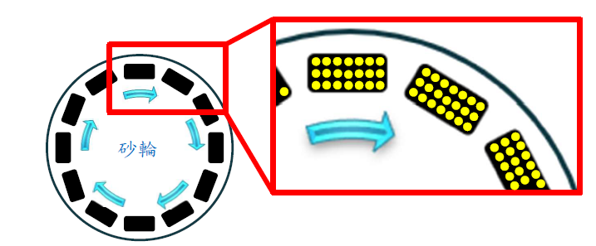
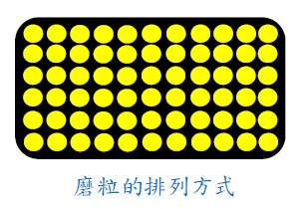
 | 進給速度(Stage移速) | mm/s (包含切入速度與回退速度) |  | PLC / Servo Motor (X/Y軸速度) | 編碼器 (Encoder)
幾何參數 (Input) | 工件(Strip)尺寸 | L×W×H (mm) |  | MES (工單) / 視覺辨識 | 入料量測
 | 砂輪尺寸&磨塊配置 | 直徑/寬度 (mm) 磨塊齒數因尺寸不同 | 8吋、?齒 | 耗材資料庫 / 手動輸入 | 實體量測
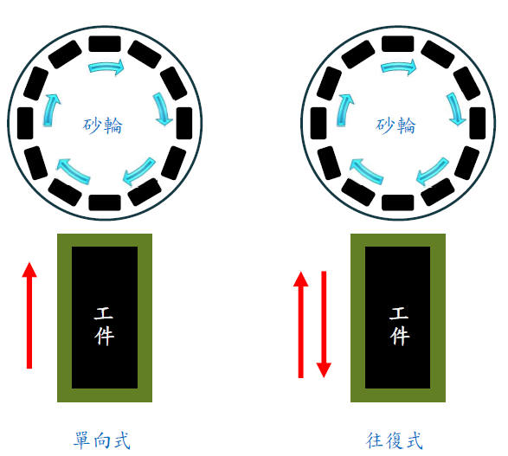
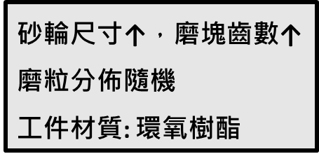
 | 磨粒號數與分佈(隨機) | 粒度 # (如 #80, #120) | #400 | 磨具規格表 (RFID/條碼) | 廠商規格
材料參數 (Input) | 磨料材質與特性 | 結合劑(V陶瓷結合劑，B樹脂，M金屬) 硬度 (HRC) | 磨料A | 磨具規格表 (RFID/條碼) | 廠商規格
 | 工件(Strip)材質 | 硬度 (HRC) 料號 | 環氧樹酯[各家配方有差異(保密)] | 材料庫 (Database) / ERP | 供應商材質
 | 輸出項目 | 指標&單位 |  | 資料來源 | 數據格式
輸出結果 (Output) | 表面粗糙度 | Ra/Rz (μm) |  | 計算模型 | 數值 Data
Stage
 | 加工後幾何形貌 | TTV (μm) 矩陣形式-等高圖、3D視圖 確認平整度、有無波浪 |  | 計算模型 | 數值 Data
 | 加工後厚度 | mm± 公差 |  | 計算模型 | 數值 Data
 | 砂輪磨耗率 | 模擬砂輪隨時間變小的補償值 |  | 計算模型 | 數值 Data
 | 材料移除率 (MRR) | mm^3/s |  | 計算模型 (depth×feed) | 數值 Data

